f1A qPCR
 | 18s | f1A | CT2-CT1 |  | ∆CT-对照组的∆CT平均值 | 2的-∆∆CT次幂 |  | 2-∆∆CT/对照组的2-∆∆CT均值 | 平均
 | CT1 | CT2 | ∆CT | 对照组的∆CT均值 | ∆∆CT | 2-∆∆CT | 对照组的2-∆∆CT均值 | 以对照组的2-∆∆CT均值为1
JeKo-1 | 11.77 | 19.84 | 8.07 | 8.13 | -0.06 | 1.0424657608 | 1.0004981951 | 1.0419466682
 | 11.72 | 19.86 | 8.14 | 8.13 | 0.01 | 0.99309249544 | 1.0004981951 | 0.99259798802
 | 11.68 | 19.86 | 8.18 | 8.13 | 0.05 | 0.96593632892 | 1.0004981951 | 0.96545534383 | 1 | 0.038779156901
 |  |  | 8.13 |  |  | 1.0004981951
Mino | 11.65 | 19.09 | 7.44 | 8.13 | -0.69 | 1.6132835184 | 1.0004981951 | 1.6124801888
 | 11.42 | 18.62 | 7.2 | 8.13 | -0.93 | 1.9052759961 | 1.0004981951 | 1.9043272696
 | 11.35 | 18.41 | 7.06 | 8.13 | -1.07 | 2.0994333672 | 1.0004981951 | 2.0983879607 | 1.8717318064 | 0.24458830487
RC-1 | 11.45 | 18.76 | 7.31 | 8.13 | -0.82 | 1.7654059926 | 1.0004981951 | 1.764526914
 | 11.56 | 19.13 | 7.57 | 8.13 | -0.56 | 1.4742692173 | 1.0004981951 | 1.4735351094
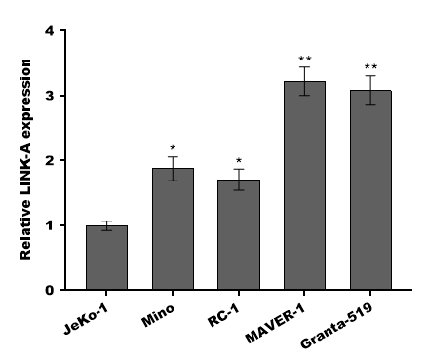
 | 11.61 | 18.81 | 7.2 | 8.13 | -0.93 | 1.9052759961 | 1.0004981951 | 1.9043272696 | 1.7141297643 | 0.21977346486
MAVER-1 | 11.71 | 18.25 | 6.54 | 8.13 | -1.59 | 3.0104934948 | 1.0004981951 | 3.0089944286
 | 11.64 | 18.13 | 6.49 | 8.13 | -1.64 | 3.1166583186 | 1.0004981951 | 3.115106388
 | 11.52 | 17.82 | 6.3 | 8.13 | -1.83 | 3.5553707247 | 1.0004981951 | 3.5536003385 | 3.225900385 | 0.28871332079
Granta-519 | 11.47 | 18.09 | 6.62 | 8.13 | -1.51 | 2.8481003912 | 1.0004981951 | 2.8466821882
 | 11.36 | 17.84 | 6.48 | 8.13 | -1.65 | 3.1383363916 | 1.0004981951 | 3.1367736664
 | 11.22 | 17.63 | 6.41 | 8.13 | -1.72 | 3.2943640691 | 1.0004981951 | 3.2927236504 | 3.092059835 | 0.22635755244

组别
JeKo-1 | 3 | 1±0.04
Mino | 3 | 1.87±0.24
RC-1 | 3 | 1.71±0.22
MAVER-1 | 3 | 3.23±0.29
Granta-519 | 3 | 3.09±0.23

F2C qPCR
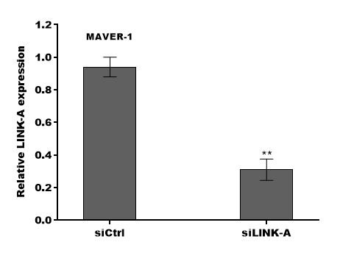
 | 18s | f2C | CT2-CT1 |  | ∆CT-对照组的∆CT平均值 | 2的-∆∆CT次幂 |  | 2-∆∆CT/对照组的2-∆∆CT均值 | 平均
 | CT1 | CT2 | ∆CT | 对照组的∆CT均值 | ∆∆CT | 2-∆∆CT | 对照组的2-∆∆CT均值 | 以对照组的2-∆∆CT均值为1
siCtrl | 9.67 | 20.23 | 10.56 | 10.626666667 | -0.066666666667 | 1.0472941228 | 1.0006006182 | 1.0466654765
 | 9.62 | 20.26 | 10.64 | 10.626666667 | 0.013333333333 | 0.99080061327 | 1.0006006182 | 0.99020587763
 | 9.58 | 20.26 | 10.68 | 10.626666667 | 0.053333333333 | 0.96370711839 | 1.0006006182 | 0.96312864584 | 1 | 0.042620935527
 |  |  | 10.626666667 |  |  | 1.0006006182
siLINK-A | 9.47 | 21.69 | 12.22 | 10.626666667 | 1.5933333333 | 0.33140486045 | 1.0006006182 | 0.33120593215
 | 9.42 | 22.02 | 12.6 | 10.626666667 | 1.9733333333 | 0.25466395249 | 1.0006006182 | 0.25451108851
 | 9.33 | 21.55 | 12.22 | 10.626666667 | 1.5933333333 | 0.33140486045 | 1.0006006182 | 0.33120593215 | 0.30564098427 | 0.044279788622

组别
siCtrl | 3 | 1±0.04
siLINK-A | 3 | 0.31±0.04

F2A qPCR
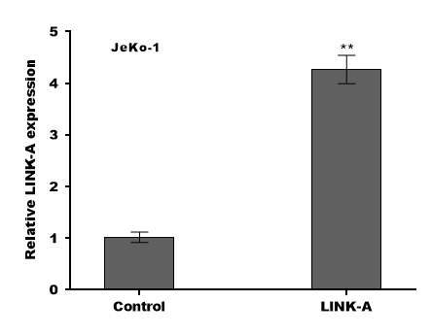
 | 18s | f2C | CT2-CT1 |  | ∆CT-对照组的∆CT平均值 | 2的-∆∆CT次幂 |  | 2-∆∆CT/对照组的2-∆∆CT均值 | 平均
 | CT1 | CT2 | ∆CT | 对照组的∆CT均值 | ∆∆CT | 2-∆∆CT | 对照组的2-∆∆CT均值 | 以对照组的2-∆∆CT均值为1
Control | 10.74 | 20.73 | 9.99 | 10.126666667 | -0.13666666667 | 1.0993621134 | 1.0029255928 | 1.0961552096
 | 10.69 | 20.82 | 10.13 | 10.126666667 | 0.0033333333333 | 0.99769217653 | 1.0029255928 | 0.99478184989
 | 10.65 | 20.91 | 10.26 | 10.126666667 | 0.13333333333 | 0.91172248856 | 1.0029255928 | 0.90906294054 | 1 | 0.09365522463
 |  |  | 10.126666667 |  |  | 1.0029255928
LINK-A | 10.53 | 18.53 | 8 | 10.126666667 | -2.1266666667 | 4.3670730583 | 1.0029255928 | 4.3543340498
 | 10.48 | 18.56 | 8.08 | 10.126666667 | -2.0466666667 | 4.1315028606 | 1.0029255928 | 4.1194510242
 | 10.36 | 18.37 | 8.01 | 10.126666667 | -2.1166666667 | 4.3369074812 | 1.0029255928 | 4.3242564675 | 4.2660138472 | 0.12781494844

组别
siCtrl | 3 | 1±0.10
siLINK-A | 3 | 4.27±0.13

F2B cell viability
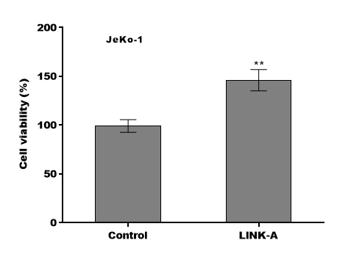
Control | LINK-A
100 | 135.3
92.3 | 157.1
105.2 | 146.2

F2D MAVER-1 cell viability
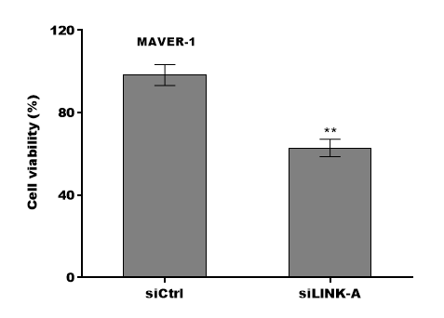
siCtrl | siLINK-A
100 | 67.5
92.6 | 59.3
102.3 | 61.8

98.3 | 62.866666667
1.6263455967 | 4.0305086528

F2F Jeko-1 TUNEL
Vehicle | Ibru | Ibru+LINK-A
4.00 | 26.00 | 12.00
7.00 | 31.00 | 15.00
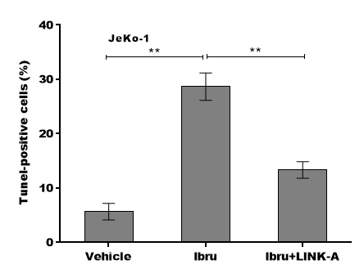
6.00 | 29.00 | 13.00

F2H MAVER-1 TUNEL
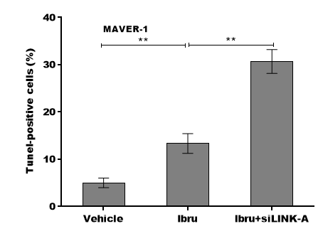
Vehicle | Ibru | Ibru+LINK-A
6.00 | 14.00 | 28.00
4.00 | 11.00 | 31.00
5.00 | 15.00 | 33.00

